NOTA 25
Gastos por naturaleza del Estado de Resultado por Función | Por los períodos comprendidos
 | 01/01/2026 al | 01/01/2025 al
 | 31/03/2026 | 31/03/2025
 | M$ | M$
Costo de ventas | 2,862,762,575 | 2,836,057,672
Costos de distribución | 26,856,268 | 25,327,526
Gastos de administración | 919,878,187 | 904,883,341
Otros gastos, por función | 44,749,078 | 43,444,055
Total | 3,854,246,108 | 3,809,712,594

Gastos por naturaleza | Por los períodos comprendidos
 | 01/01/2026 al | 01/01/2025 al
 | 31/03/2026 | 31/03/2025
 | M$ | M$
Costo mercaderías vendidas | 2,595,450,080 | 2,726,132,620
Otros costos de ventas | 190,750,477 | 176,098,086
Gastos de personal | 542,786,825 | 558,082,110
Depreciaciones y amortizaciones | 132,129,117 | 131,758,651
Costos de distribución | 26,856,268 | 25,327,526
Otros gastos, por función | 44,749,078 | 43,444,055
Limpieza | 25,177,194 | 26,324,660
Seguridad y vigilancia | 25,307,853 | 26,658,856
Mantenimiento | 33,005,012 | 36,609,096
Honorarios profesionales | 36,853,381 | 37,080,267
Comisión Tarjetas de crédito | 51,503,800 | 53,071,724
Arriendos | 30,719,647 | 30,197,291
Consumos, gastos básicos y Otros | 7,495,090 | 19,473,729
Argentina - Economía hiperinflacionaria | 55,670,624 | 49,601,311
Argentina - Conversión de Moneda | 55,791,662 | (130,147,388)
Total | 3,854,246,108 | 3,809,712,594

Gastos de personal | Por los períodos comprendidos
 | 01/01/2026 al | 01/01/2025 al
 | 31/03/2026 | 31/03/2025
 | M$ | M$
Remuneraciones | 434,749,403 | 448,365,266
Beneficios a Corto Plazo a los Empleados | 97,115,261 | 101,467,364
Beneficios por Terminación | 10,922,161 | 8,249,480
Total | 542,786,825 | 558,082,110

Depreciaciones y amortizaciones | Por los períodos comprendidos
 | 01/01/2026 al | 01/01/2025 al
 | 31/03/2026 | 31/03/2025
 | M$ | M$
Depreciaciones | 114,177,036 | 116,066,853
Amortizaciones | 17,952,081 | 15,691,798
Total | 132,129,117 | 131,758,651

Resultado Financiero | Por los períodos comprendidos
 | 01/01/2026 al | 01/01/2025 al
 | 31/03/2026 | 31/03/2025
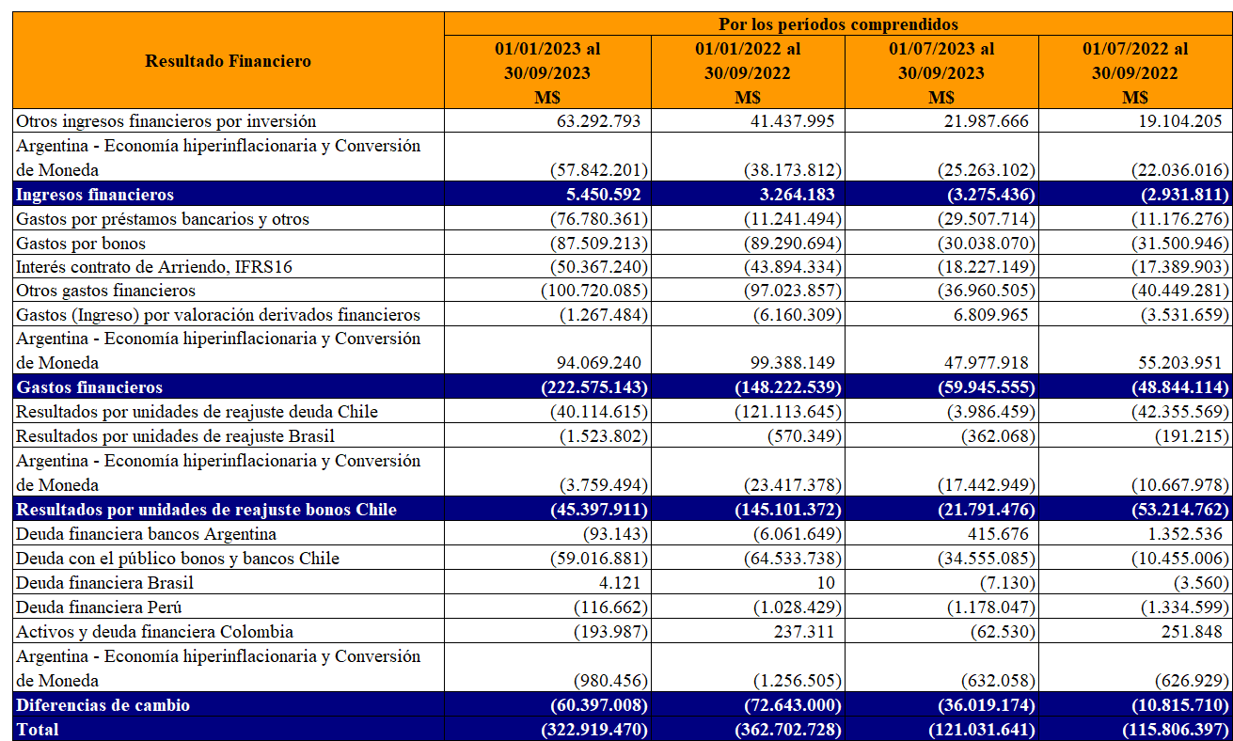
 | M$ | M$
Otros ingresos financieros por inversión | 5,750,246 | 7,333,072
Ingresos financieros | 5,750,246 | 7,333,072
Gastos por préstamos bancarios y otros | (63,704,646) | (16,004,494)
Gastos por bonos | (35,711,724) | (36,357,792)
Interés contrato de Arriendo, IFRS16 | (17,590,717) | (21,950,797)
Otros gastos financieros | 21,052,699 | (26,466,771)
Argentina - Economía hiperinflacionaria y Conversión de Moneda | 6,654,179 | 10,529,877
Costos financieros | (89,300,209) | (90,249,977)
Resultados por unidades de reajuste deuda Chile | (4,615,696) | (17,232,359)
Resultados por unidades de reajuste Brasil | (400,285) | (495,115)
Argentina - Economía hiperinflacionaria y Conversión de Moneda | 28,057,891 | (6,940,454)
Resultados por unidades de reajuste | 23,041,910 | (24,667,928)
Ingresos (Gastos) por deudas financieras y otros (neto) | (24,871,231) | 62,967,895
Ingresos (Gastos) por derivados de cobertura | 26,376,613 | (33,617,312)
Argentina - Economía hiperinflacionaria y Conversión de Moneda | (510,203) | (236,168)
Ganancias (pérdidas) de cambio en moneda extranjera | 995,179 | 29,114,415
Total | (59,512,874) | (78,470,418)

Otras Ganancias (Pérdidas) | Por los períodos comprendidos
 | 01/01/2026 al | 01/01/2025 al
 | 31/03/2026 | 31/03/2025
 | M$ | M$
Resultado Disponible para la Venta | 4,600,592 | -
Venta de propiedades y otros | - | 2,682,942
Diferencia de cambio operacional | (2,252,119) | 7,326,405
Reajuste impuestos por recuperar | 104,926 | 2,087,391
Derivados, porción inefectiva de coberturas | (885,261) | 2,498,149
Pérdida y/o recuperación de siniestros | 4,539,480 | 2,431,966
Otras ganancias y pérdidas netas | 4,574,995 | 3,451,558
Argentina - Economía hiperinflacionaria y Conversión de Moneda | 1,696,742 | 999,792
Total | 12,379,355 | 21,478,203

Otros ingresos | Por los períodos comprendidos
 | 01/01/2026 al | 01/01/2025 al
 | 31/03/2026 | 31/03/2025
 | M$ | M$
Venta de cartón y envoltorios | 520,596 | 578,888
Recuperación de comisiones | 5,101,883 | 4,635,956
Revalúo de propiedades de inversión | 43,863,627 | 12,466,814
Argentina - Economía hiperinflacionaria y Conversión de Moneda | 17,110 | (22,051)
Otros ingresos | 1,048,342 | 1,290,077
Total | 50,551,558 | 18,949,684

